Solicitud gráfica
 | Área: | Matemáticas |  |  | Fecha:
 | Grado: | 7 |  |  | 2015-12-28
 | Título del tema: | Identifica fracciones equivalentes en una situación |  |  | ¿Cuaderno de estudio o recurso? | Recurso
 | Editor: | Alexander Rincon |  |  | Motor del recurso | M8A

 | Código guión o recurso: | MA_07_05_CO_REC_50 | ← Para determinar este código, visite la hoja de Ayuda
 |  |  |  |  | ESPECIFICACIÓN DE ARCHIVOS A ENTREGAR
Núm. | Archivo Shutterstock o ruta en web | Imagen para: | Tipo | Ubicación de la imagen en el recurso M8A | Nombre imagen SMALL | Tamaño imagen SMALL | Nombre imagen ZOOM | Tamaño imagen ZOOM | Descripción | Observaciones
IMG01 | Descripcion Shutterstock 228107908 | Recurso M8A |  | Contenido | MA_07_05_CO_REC_50_IMG01n.png | 286 x 286 px | MA_07_05_CO_REC_50_IMG01a.png | 500 x 500 px | 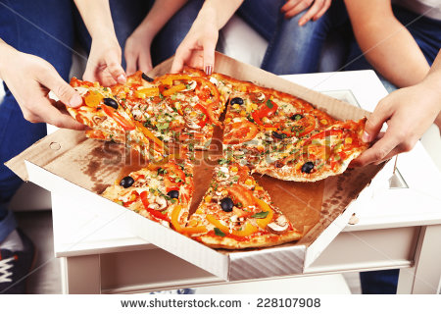
IMG02 | Descripcion Shuterstock 202630327 | Recurso M8A |  | Contenido | MA_07_05_CO_REC_50_IMG02n.png | 286 x 286 px | MA_07_05_CO_REC_50_IMG02a.png | 500 x 500 px | 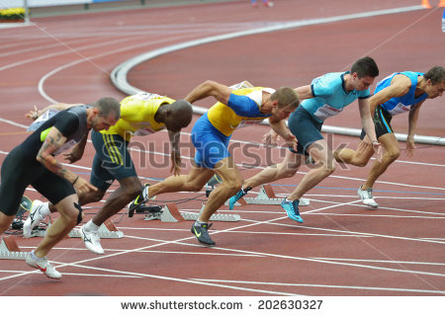
IMG03 | Descripcion shutterstock 153635396 | Recurso M8A |  | Contenido | MA_07_05_CO_REC_50_IMG03n.png | 286 x 286 px | MA_07_05_CO_REC_50_IMG03a.png | 500 x 500 px | 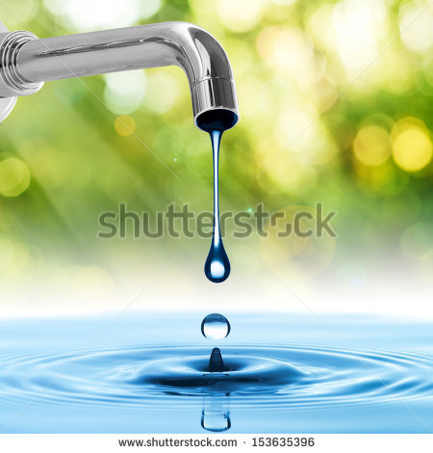
IMG04 | Descripcion | Recurso M8A |  | Contenido | MA_07_05_CO_REC_50_IMG04n.png | 286 x 286 px | MA_07_05_CO_REC_50_IMG04a.png | 500 x 500 px | 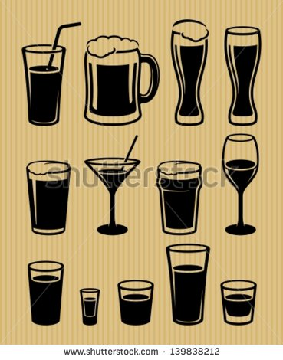 | Ilustrar una botella de gaseosa con 5 vasos diferentes
IMG05 | Descripcion Shutterstock 284257598 | Recurso M8A |  | Contenido | MA_07_05_CO_REC_50_IMG05n.png | 286 x 286 px | MA_07_05_CO_REC_50_IMG05a.png | 500 x 500 px | 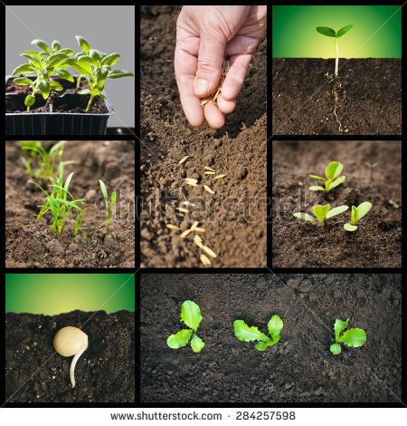 | Colocar en un cuadro silmilar: zanahora, brócoli, apio, pepino y espinaca
IMG06 | Descripcion | Recurso M8A |  | Contenido | MA_07_05_CO_REC_50_IMG06n.png | 286 x 286 px | MA_07_05_CO_REC_50_IMG06a.png | 500 x 500 px |  | Elaborar una ilustracion con 5 automoviles saliendo de un mismo punto pero en direcciones diferentes

 |  |  |  |  |  |  |  |  |  | Adaptar imagen
 |  |  |  |  |  |  |  |  |  | Adaptar imagen

